关系图
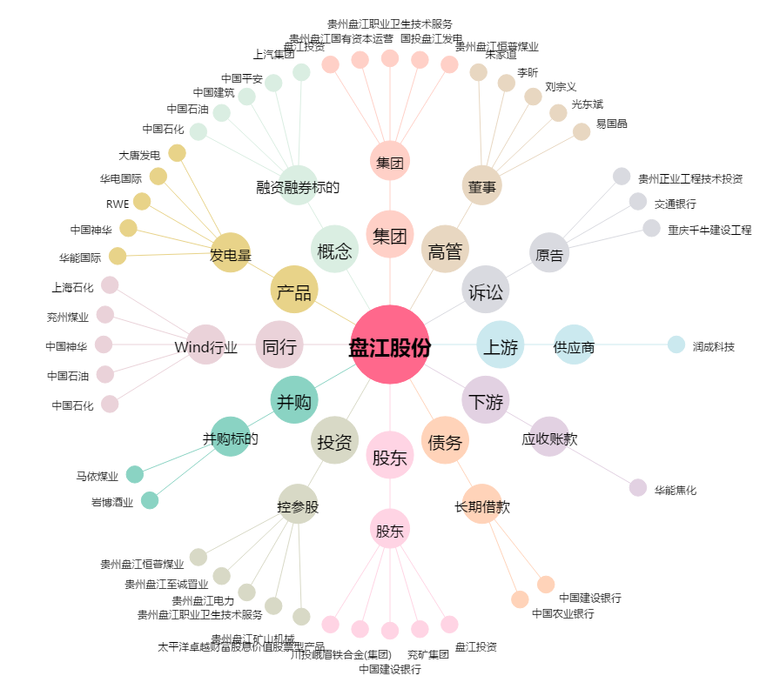
盘江股份[600395.SH] - 关系概览图

